Настройки Excel
Настройки Excel

 | Настройка параметров Excel

 |  | Убрать галочку в "разрешить редактировать в ячейках"

 |  | Позволяет переходить на влияющую ячейку, если два раза на ячейку левой кнопкой мыши
 |  | Если форула ссылается на несколько ячеек - то при нажатии пеходит на первую ссылку

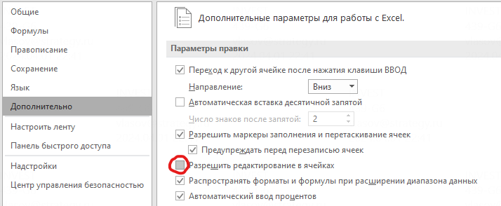
 |  |  |  |  |  |  |  | Нажать 2 раза

 |  | Пример | Нажать 2 раза

 | Настройка ленты

 |  | Вывести на панель быстрого доступа: влияющие ячейки, зависимые ячейки и убрать стрелки

 |  | Влияющие ячейки: показывает, какие ячейки участвуют в расчете этой ячейки

 |  | Пример | 59 | 12 | 5 | 1

 |  | Зависимые ячейки: показывает, где используется данная ячейка

 |  | Пример | 14 | 27 | 130 | 7

 |  | Убрать стрелки: убирает синие стрелки

 |  | Показывать зависимые/влияющие ячейки можно через Alt+"цифра"

 |  | Если влияющие ячейки на одном листе - можно нажать F2 - и ячейки будут подсвечиваться

 |  |  |  |  |  |  | Пример
 |  |  |  |  |  |  | 59

 |  | Если влияющие/зависимые ячейки на разных листа - нужно нажать два раза ЛКМ на синию пунктирную линию

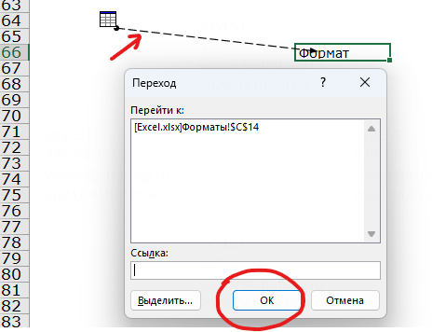

 |  |  |  |  |  |  | Пример
 |  |  |  |  |  |  | HotKeys

Форматы ячеек
Форматы ячеек

 | Форматы чисел

 |  | Формат | Положительное | Отрицательное | Ноль
 |  | Базовый | 100500 | -100500 | 0 | Плохо
 |  | Базовый | 105% | -105% | 0% | Плохо
 |  | # ##0;(# ##0);- | 100,500 | (100,500) | - | Хорошо
 |  | # ##0%;(# ##0%);- | 105% | (105%) | - | Хорошо
 |  | # ##0x;(# ##0x);- | 105х | (105х) | - | Хорошо

 | Форматы дат

 |  | Формат | Дата
 |  | ДД.ММ.ГГГГ (базовый) | 2026-02-25
 |  | МММ.ГГ | Feb-26
 |  | МММ. ГГ | 2026-02-25
 |  | МММ.ГГГГ | 2026-02-25
 |  | ДД.МММ.ГГ | 25-Feb-26
 |  | [$-x-sysdate]ДДДД, ММММ ДД, ГГГГ | 2026-02-25

 | HotKeys

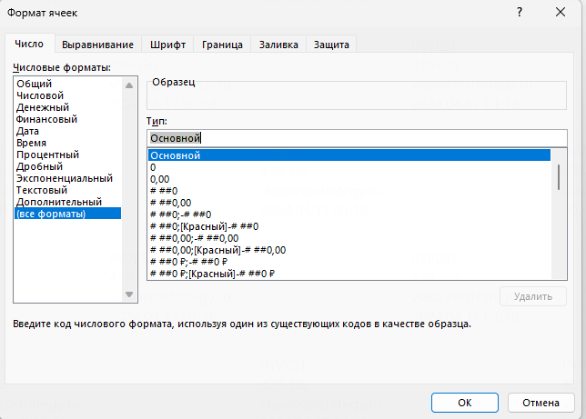
 |  | Ctrl+1 | Меню формата ячеек
 |  | Ctrl+Shift+1 | Числовой формат с разделителями
 |  | Ctrl+Shift+5 | Проценты
 |  | Alt - Z - 9 | Убрать один разряд
 |  | Alt - Z - 01 | Добавить один разряд

Текст по столбцам
Текст по столбцам
 | Текст по столбцам

 | Исходные данные |  | Разделение текста |  | Готовые данные
 | Domain Code,Domain,Area Code (M49),Area,Element Code,Element,Item Code (CPC),Item,Year Code,Year,Unit,Value,Flag,Flag Description,Note |  |  |  | Domain Code | Domain | Area Code (M49) | Area | Element Code | Element | Item Code (CPC) | Item | Year Code | Year | Unit | Value | Flag | Flag Description
 | QCL,"Crops and livestock products","008","Albania","5510","Production","01234","Tomatoes","2020","2020","t","313109","A","Official figure","" |  | Данные → Текст по столбцам → |  | QCL | Crops and livestock products | 8 | Albania | 5,510 | Production | 1,234 | Tomatoes | 2020 | 2020 | t | 313,109 | A | Official figure
 | QCL,"Crops and livestock products","008","Albania","5510","Production","01234","Tomatoes","2021","2021","t","314470.1","A","Official figure","" |  | → С разделителями → выбрать "символ-разделитель" |  | QCL | Crops and livestock products | 8 | Albania | 5,510 | Production | 1,234 | Tomatoes | 2021 | 2021 | t | 314,470 | A | Official figure
 | QCL,"Crops and livestock products","008","Albania","5510","Production","01234","Tomatoes","2022","2022","t","315057.3","A","Official figure","" |  |  |  | QCL | Crops and livestock products | 8 | Albania | 5,510 | Production | 1,234 | Tomatoes | 2022 | 2022 | t | 315,057 | A | Official figure
 | QCL,"Crops and livestock products","012","Algeria","5510","Production","01234","Tomatoes","2020","2020","t","1635616.3","A","Official figure","" |  |  |  | QCL | Crops and livestock products | 12 | Algeria | 5,510 | Production | 1,234 | Tomatoes | 2020 | 2020 | t | 1,635,616 | A | Official figure
 | QCL,"Crops and livestock products","012","Algeria","5510","Production","01234","Tomatoes","2021","2021","t","1641636","A","Official figure","" |  | Если получаются некорректные форматы из-за "." или "," в числах: выделить столбец |  | QCL | Crops and livestock products | 12 | Algeria | 5,510 | Production | 1,234 | Tomatoes | 2021 | 2021 | t | 1,641,636 | A | Official figure
 | QCL,"Crops and livestock products","012","Algeria","5510","Production","01234","Tomatoes","2022","2022","t","1661664.37","I","Imputed value","" |  |  |  | QCL | Crops and livestock products | 12 | Algeria | 5,510 | Production | 1,234 | Tomatoes | 2022 | 2022 | t | 1,661,664 | I | Imputed value
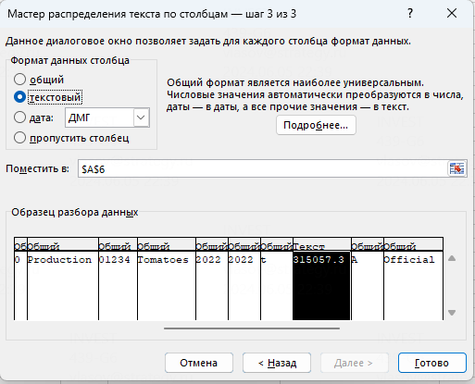
 | QCL,"Crops and livestock products","024","Angola","5510","Production","01234","Tomatoes","2020","2020","t","589664","A","Official figure","" |  |  |  | QCL | Crops and livestock products | 24 | Angola | 5,510 | Production | 1,234 | Tomatoes | 2020 | 2020 | t | 589,664 | A | Official figure
 | QCL,"Crops and livestock products","024","Angola","5510","Production","01234","Tomatoes","2021","2021","t","561666","A","Official figure","" |  |  |  | QCL | Crops and livestock products | 24 | Angola | 5,510 | Production | 1,234 | Tomatoes | 2021 | 2021 | t | 561,666 | A | Official figure
 | QCL,"Crops and livestock products","024","Angola","5510","Production","01234","Tomatoes","2022","2022","t","587785","A","Official figure","" |  |  |  | QCL | Crops and livestock products | 24 | Angola | 5,510 | Production | 1,234 | Tomatoes | 2022 | 2022 | t | 587,785 | A | Official figure
 | QCL,"Crops and livestock products","028","Antigua and Barbuda","5510","Production","01234","Tomatoes","2020","2020","t","34.7","A","Official figure","" |  |  |  | QCL | Crops and livestock products | 28 | Antigua and Barbuda | 5,510 | Production | 1,234 | Tomatoes | 2020 | 2020 | t | 35 | A | Official figure
 | QCL,"Crops and livestock products","028","Antigua and Barbuda","5510","Production","01234","Tomatoes","2021","2021","t","71.45","A","Official figure","" |  |  |  | QCL | Crops and livestock products | 28 | Antigua and Barbuda | 5,510 | Production | 1,234 | Tomatoes | 2021 | 2021 | t | 71 | A | Official figure
 | QCL,"Crops and livestock products","028","Antigua and Barbuda","5510","Production","01234","Tomatoes","2022","2022","t","90.5","A","Official figure","" |  |  |  | QCL | Crops and livestock products | 28 | Antigua and Barbuda | 5,510 | Production | 1,234 | Tomatoes | 2022 | 2022 | t | 91 | A | Official figure
 | QCL,"Crops and livestock products","032","Argentina","5510","Production","01234","Tomatoes","2020","2020","t","1221000","A","Official figure","" |  |  |  | QCL | Crops and livestock products | 32 | Argentina | 5,510 | Production | 1,234 | Tomatoes | 2020 | 2020 | t | 1,221,000 | A | Official figure
 | QCL,"Crops and livestock products","032","Argentina","5510","Production","01234","Tomatoes","2021","2021","t","1362000","A","Official figure","" |  |  |  | QCL | Crops and livestock products | 32 | Argentina | 5,510 | Production | 1,234 | Tomatoes | 2021 | 2021 | t | 1,362,000 | A | Official figure
 | QCL,"Crops and livestock products","032","Argentina","5510","Production","01234","Tomatoes","2022","2022","t","1393000","A","Official figure","" |  |  |  | QCL | Crops and livestock products | 32 | Argentina | 5,510 | Production | 1,234 | Tomatoes | 2022 | 2022 | t | 1,393,000 | A | Official figure
 | QCL,"Crops and livestock products","051","Armenia","5510","Production","01234","Tomatoes","2020","2020","t","183656.9","A","Official figure","" |  |  |  | QCL | Crops and livestock products | 51 | Armenia | 5,510 | Production | 1,234 | Tomatoes | 2020 | 2020 | t | 183,657 | A | Official figure
 | QCL,"Crops and livestock products","051","Armenia","5510","Production","01234","Tomatoes","2021","2021","t","206085.5","A","Official figure","" |  |  |  | QCL | Crops and livestock products | 51 | Armenia | 5,510 | Production | 1,234 | Tomatoes | 2021 | 2021 | t | 206,086 | A | Official figure
 | QCL,"Crops and livestock products","051","Armenia","5510","Production","01234","Tomatoes","2022","2022","t","186080","A","Official figure","" |  |  |  | QCL | Crops and livestock products | 51 | Armenia | 5,510 | Production | 1,234 | Tomatoes | 2022 | 2022 | t | 186,080 | A | Official figure
 | QCL,"Crops and livestock products","036","Australia","5510","Production","01234","Tomatoes","2020","2020","t","297474.45","A","Official figure","" |  |  |  | QCL | Crops and livestock products | 36 | Australia | 5,510 | Production | 1,234 | Tomatoes | 2020 | 2020 | t | 297,474 | A | Official figure
 | QCL,"Crops and livestock products","036","Australia","5510","Production","01234","Tomatoes","2021","2021","t","336888.47","A","Official figure","" |  |  |  | QCL | Crops and livestock products | 36 | Australia | 5,510 | Production | 1,234 | Tomatoes | 2021 | 2021 | t | 336,888 | A | Official figure
 | QCL,"Crops and livestock products","036","Australia","5510","Production","01234","Tomatoes","2022","2022","t","325000","A","Official figure","" |  |  |  | QCL | Crops and livestock products | 36 | Australia | 5,510 | Production | 1,234 | Tomatoes | 2022 | 2022 | t | 325,000 | A | Official figure
 | QCL,"Crops and livestock products","040","Austria","5510","Production","01234","Tomatoes","2020","2020","t","58670","A","Official figure","" |  |  |  | QCL | Crops and livestock products | 40 | Austria | 5,510 | Production | 1,234 | Tomatoes | 2020 | 2020 | t | 58,670 | A | Official figure
 | QCL,"Crops and livestock products","040","Austria","5510","Production","01234","Tomatoes","2021","2021","t","59770","A","Official figure","" |  |  |  | QCL | Crops and livestock products | 40 | Austria | 5,510 | Production | 1,234 | Tomatoes | 2021 | 2021 | t | 59,770 | A | Official figure
 | QCL,"Crops and livestock products","044","Bahamas","5510","Production","01234","Tomatoes","2020","2020","t","7642.44","E","Estimated value","" |  | Затем - автозамена "." на "," |  | QCL | Crops and livestock products | 44 | Bahamas | 5,510 | Production | 1,234 | Tomatoes | 2020 | 2020 | t | 7,642 | E | Estimated value
 | QCL,"Crops and livestock products","044","Bahamas","5510","Production","01234","Tomatoes","2021","2021","t","7512.81","E","Estimated value","" |  |  |  | QCL | Crops and livestock products | 44 | Bahamas | 5,510 | Production | 1,234 | Tomatoes | 2021 | 2021 | t | 7,513 | E | Estimated value

 | Объединение ячеек

 | Исходные данные |  | Готовые данные: 1 | Готовые данные: 2

 | Имя | Фамилия | Имя_Фамилия | Имя_Фамилия
 | Имя1 | Фамилия1 | Имя1_Фамилия1 | Имя1_Фамилия1
 | Имя2 | Фамилия2 | Имя2_Фамилия2 | Имя2_Фамилия2
 | Имя3 | Фамилия3 | Имя3_Фамилия3 | Имя3_Фамилия3
 | Имя4 | Фамилия4 | Имя4_Фамилия4 | Имя4_Фамилия4
 | Имя5 | Фамилия5 | Имя5_Фамилия5 | Имя5_Фамилия5

Анализ деклараций
Анализ таможенных деклараций
 | Показатель |  |  |  |  | ед. изм. | Константа
 | Первичная обработка

 |  | 1 | Скопировать как значения (сильно уменьшает вес файла)
 |  | 2 | Закрепить области
 |  | 3 | Поставить фильтр
 |  | 4 | Проверить, что по столбцам одинаковая информация (особенно, если объединено несколько сводных таблиц)
 |  | 5 | Опционально - сгруппировать скрытые столбцы
 |  | 6 | Сделать замену (Ctrl+H) символов ", > и < (некорретно считается со знаками)

 | Сведение данных
 |  | СУММЕСЛИ. СУММЕСЛИМН
 |  |  |  |  |  |  |  | Выделение диапазона |  | Выделение всего столбца (увеличивает время расчета)
 |  |  | Объемы торговли, штуки |  |  |  |  | СУММЕСЛИ | СУММЕСЛИМН | СУММЕСЛИ | СУММЕСЛИМН
 |  |  |  | ИМ |  | тыс. шт. |  | 18,516 | 18,516 | 18,516 | 18,516
 |  |  |  | ЭК |  | тыс. шт. |  | 1,152 | 1,152 | 1,152 | 1,152

 |  | Важно !
 |  |  |  | Обязательно должна быть одинаковая длина диапазонов
 |  |  |  | Не забывай фиксировать ячейки (F4)

 |  | Удаление дубликатов

 |  | 1 | Выделить весь столбец
 |  | 2 | Скопировать и вставить отдельно
 |  | 3 | Данные → Удалить дубликаты → Сортировать в пределах указанного диапазона

 |  |  | Импорт. Страна отправления
 |  |  | ИМ | ВЕНГРИЯ |  | тыс. шт. |  | 3,114
 |  |  | ИМ | КАНАДА |  | тыс. шт. |  | 5,626
 |  |  | ИМ | СОЕДИНЕННОЕ КОРОЛЕВСТВО |  | тыс. шт. |  | 645
 |  |  | ИМ | ГЕРМАНИЯ |  | тыс. шт. |  | 5,141
 |  |  | ИМ | ФРАНЦИЯ |  | тыс. шт. |  | 1,530
 |  |  | ИМ | СЛОВАКИЯ |  | тыс. шт. |  | 1,941
 |  |  | ИМ | ИСПАНИЯ |  | тыс. шт. |  | 156
 |  |  | ИМ | ИТАЛИЯ |  | тыс. шт. |  | 363
 |  |  | ИМ | РОССИЯ |  | тыс. шт. |  | -
 |  |  |  | Всего |  | тыс. шт. |  | 18,516
 |  |  |  |  | Проверка |  |  | -

 |  | Частичное совпадение

 |  |  | Импорт по производителям
 |  |  | ИМ | CUDDY FARMS LIMITED 2008 |  | тыс. шт. |  | 5,341
 |  |  | ИМ | CUDDY FARMS LIMITED 2008, ПЛЕМЗАВОД: KRS0000042053 |  | тыс. шт. |  | 24
 |  |  | ИМ | HENDRIX GENETICS TURKEYS FRANCE |  | тыс. шт. |  | 612
 |  |  | ИМ | HENDRIX GENETICS TURKEYS FRANCE SAS |  | тыс. шт. |  | 148

 |  |  | Расчет с частиным совпадением текста
 |  |  | ИМ | CUDDY |  | тыс. шт. |  | 5,593
 |  |  | ИМ | HENDRIX |  | тыс. шт. |  | 760

 |  | Важно !
 |  |  | Учитывается только совпадение текста с самого начала

 |  | Суммирование значений больше/меньше заданного

 |  |  | Объем импорта: поставки не менее |  |  | шт. |  | 100,000
 |  |  | ИМ | CUDDY |  | тыс. шт. |  | 1,472
 |  |  | ИМ | HENDRIX |  | тыс. шт. |  | 113

 |  | Сводные таблицы

 |  |  | Выделить исходную таблицу → Вставка → Сводная таблица
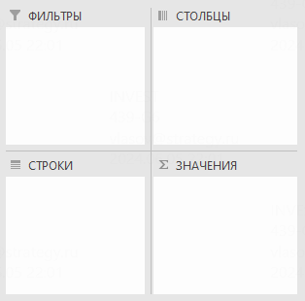

 |  | Важно !
 |  |  | В исходной таблице обязательно должны быть названия столбцов
 |  |  | Если меняются данные в исходной таблице – нужно обновлять сводную таблицу вручную (можно поставить автообновление при открытии книги)
 |  |  | После обновления ширина столбцов таблицы данных меняется – это можно отключить в настройках таблицы данных
 |  |  | Если в исходную таблицу добавляются строки снизу таблицы – нужно изменить диапазон в сводной таблице

 | Анализ по тексту

 |  | Пример |  |  | Если много строк, и считается медленно - можно вставить хардами

 |  |  | Объемы торговли - индейка, штуки
 |  |  |  | ИМ |  | тыс. шт. |  | 1,237
 |  |  |  | ЭК |  | тыс. шт. |  | -

 |  |  | Объемы торговли - индейка, доллары
 |  |  |  | ИМ |  | тыс. шт. |  | 1,237
 |  |  |  | ЭК |  | тыс. шт. |  | -

 | Авторанжирование

 |  | Исходные данные
 |  | Импорт. Страна отправления |  |  |  |  |  | Ранг
 |  |  | ИМ | ВЕНГРИЯ |  | тыс. шт. | 3,114 | 3 | 3,114
 |  |  | ИМ | КАНАДА |  | тыс. шт. | 5,626 | 1 | 5,626
 |  |  | ИМ | СОЕДИНЕННОЕ КОРОЛЕВСТВО |  | тыс. шт. | 645 | 6 | 645
 |  |  | ИМ | ГЕРМАНИЯ |  | тыс. шт. | 5,141 | 2 | 5,141
 |  |  | ИМ | ФРАНЦИЯ |  | тыс. шт. | 1,530 | 5 | 1,530
 |  |  | ИМ | СЛОВАКИЯ |  | тыс. шт. | 1,941 | 4 | 1,941
 |  |  | ИМ | ИСПАНИЯ |  | тыс. шт. | 156 | 8 | 156
 |  |  | ИМ | ИТАЛИЯ |  | тыс. шт. | 363 | 7 | 363
 |  |  | ИМ | РОССИЯ |  | тыс. шт. | - | 9 | -
 |  |  |  | Всего |  | тыс. шт. | 18,516

 |  | Отсортированные данные
 |  | Импорт. Страна отправления |  |  |  |  |  | ВПР | Индекс+ПоискПоз
 |  |  | ИМ | КАНАДА |  | тыс. шт. | 1 | 5,626 | 5,626
 |  |  | ИМ | ГЕРМАНИЯ |  | тыс. шт. | 2 | 5,141 | 5,141
 |  |  | ИМ | ВЕНГРИЯ |  | тыс. шт. | 3 | 3,114 | 3,114
 |  |  | ИМ | СЛОВАКИЯ |  | тыс. шт. | 4 | 1,941 | 1,941
 |  |  | ИМ | ФРАНЦИЯ |  | тыс. шт. | 5 | 1,530 | 1,530
 |  |  | ИМ | СОЕДИНЕННОЕ КОРОЛЕВСТВО |  | тыс. шт. | 6 | 645 | 645
 |  |  | ИМ | ИТАЛИЯ |  | тыс. шт. | 7 | 363 | 363
 |  |  | ИМ | ИСПАНИЯ |  | тыс. шт. | 8 | 156 | 156
 |  |  | ИМ | РОССИЯ |  | тыс. шт. | 9 | - | -
 |  |  |  | Всего |  | тыс. шт. |  | 18,516

 |  | Важно !
 |  |  | ВПР и ГПР позволяют работать только с одним условием
 |  |  | ВПР и ГПР искомое значения обязательно должно быть в первом столбце/строке
 |  |  | Индекс+ПоискПоз - несколько условий + не имеет значение положением строк/столбоц
 |  |  | Для всех функций - обязательно проверять единственность искомого значения (функции берут только первое)

 | Hints

 |  | 1 | Если долго пересчитывается:
 |  |  |  | Формулы → Параметры вычислений → Вручную
 |  |  |  | Shift+F9 - пересчет листа
 |  |  |  | F9 - пересчет книги

Анализ чувствительности
Анализ чувствительности
 | Показатель |  |  |  | ед. изм. | Константа |  |  | 2024-01-01 | 2024-02-01 | 2024-03-01 | 2024-04-01 | 2024-05-01 | 2024-06-01 | 2024-07-01 | 2024-08-01 | 2024-09-01 | 2024-10-01 | 2024-11-01 | 2024-12-01 | Итого год
 | Показатели проекта

 |  | Макро предпосылки
 |  |  | Инфляция |  | % |  |  |  | 0.5% | 0.5% | 0.5% | 0.5% | 0.5% | 0.5% | 0.5% | 0.5% | 0.5% | 0.5% | 0.5% | 0.5%
 |  |  | Накопленная инфляция |  | % |  |  |  | 0.5% | 1.0% | 1.5% | 2.0% | 2.5% | 3.0% | 3.6% | 4.1% | 4.6% | 5.1% | 5.6% | 6.2%

 |  | Выручка
 |  |  | Объем производства |  | т | 200 | - |  | 200 | 200 | 200 | 200 | 200 | 200 | 200 | 200 | 200 | 200 | 200 | 200 | 2,400
 |  |  | Цена реализации |  | тыс. руб./т | 100 | - |  | 100 | 101 | 102 | 102 | 103 | 103 | 104 | 104 | 105 | 105 | 106 | 106 | 103
 |  |  | Итого выручка |  | млн руб. |  |  |  | 20.1 | 20.2 | 20.3 | 20.4 | 20.5 | 20.6 | 20.7 | 20.8 | 20.9 | 21.0 | 21.1 | 21.2 | 248

 |  | Переменные расходы
 |  |  | Объем производства |  | т |  |  |  | 200 | 200 | 200 | 200 | 200 | 200 | 200 | 200 | 200 | 200 | 200 | 200 | 2,400
 |  |  | Затраты |  | тыс. руб./т | 40 |  |  | 40 | 40 | 41 | 41 | 41 | 41 | 41 | 42 | 42 | 42 | 42 | 42 | 0
 |  |  | Итого расходы |  | млн руб. |  |  |  | 8.0 | 8.1 | 8.1 | 8.2 | 8.2 | 8.2 | 8.3 | 8.3 | 8.4 | 8.4 | 8.5 | 8.5 | 99

 |  | Постоянные расходы
 |  |  |  |  | млн руб. | 5 |  |  | 5 | 5 | 5 | 5 | 5 | 5 | 5 | 5 | 5 | 5 | 5 | 5 | 62
 |  |  | Итого расходы |  | млн руб. |  |  |  | 5.0 | 5.1 | 5.1 | 5.1 | 5.1 | 5.2 | 5.2 | 5.2 | 5.2 | 5.3 | 5.3 | 5.3 | 62

 |  | Валовая прибыль
 |  |  | Выручка |  | млн руб. |  |  |  | 20 | 20 | 20 | 20 | 21 | 21 | 21 | 21 | 21 | 21 | 21 | 21 | 248
 |  |  | Расходы |  | млн руб. |  |  |  | (13) | (13) | (13) | (13) | (13) | (13) | (13) | (14) | (14) | (14) | (14) | (14) | (161)
 |  |  | Валовая прибыль |  | млн руб. |  |  |  | 7 | 7 | 7 | 7 | 7 | 7 | 7 | 7 | 7 | 7 | 7 | 7 | 87
 |  |  |  | Валовая маржа | % |  |  |  | 35% | 35% | 35% | 35% | 35% | 35% | 35% | 35% | 35% | 35% | 35% | 35% | 35%

 | Анализ чувствительности по 1 параметру

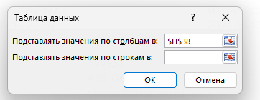
 |  | 1 | Добавить в расчет ячейку с фактором чувствительности (ячейка выделена красным)
 |  | 2 | Сделать шаблон таблицы (выделена красной границей):
 |  |  |  | Первая строка: фактор изменения параметра
 |  |  |  | Левый столбец: ссылки на показатели, по которым будет считаться чувствительность
 |  | 3 | Выделить таблица (в красных границах). Данные → Анализ "что если" → Таблица данных →

 |  | Параметры для расчета чувствительности |  |  |  | Базовое значение | Шаг
 |  |  | Чувствительность к объему производства |  |  | - | 5.0%
 |  |  | Чувствительность к ценам |  |  | - | 10.0%

 |  | Чувствительность к объему производства |  |  |  |  |  | Базовое | -20.0% | -15.0% | -10.0% | -5.0% | - | 5.0% | 10.0% | 15.0% | 20.0%
 |  |  | Валовая прибыль |  | млн руб. |  |  | 87 | 57 | 64 | 72 | 79 | 87 | 94 | 102 | 109 | 117
 |  |  | Маржа |  | % |  |  | 35.0% | 28.8% | 30.6% | 32.2% | 33.7% | 35.0% | 36.2% | 37.3% | 38.3% | 39.2%

 |  | Чувствительность к ценам реализации |  |  |  |  |  | Базовое | -40.0% | -30.0% | -20.0% | -10.0% | - | 10.0% | 20.0% | 30.0% | 40.0%
 |  |  | Валовая прибыль |  | млн руб. |  |  | 87 | (12) | 12 | 37 | 62 | 87 | 112 | 136 | 161 | 186
 |  |  | Маржа |  | % |  |  | 35.0% | (8.3%) | 7.1% | 18.8% | 27.8% | 35.0% | 40.9% | 45.8% | 50.0% | 53.6%

 | Анализ чувствительности по 2 параметрам

 |  | Чувствительность маржи к объемы производства и ценам |  |  |  |  |  |  | Объемы производства
 |  |  |  |  |  |  | Цены реализции | 35% | -20.0% | -15.0% | -10.0% | -5.0% | - | 5.0% | 10.0% | 15.0% | 20.0%
 |  |  |  |  |  |  |  | -40.0% | -18.7% | -15.7% | -13.0% | -10.5% | -8.3% | -6.3% | -4.5% | -2.9% | -1.4%
 |  |  | Все аналогично. В конце: |  |  |  |  | -30.0% | -1.8% | 0.8% | 3.2% | 5.3% | 7.1% | 8.8% | 10.4% | 11.8% | 13.1%
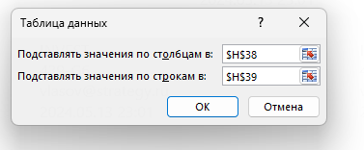
 |  |  |  |  |  |  |  | -20.0% | 10.9% | 13.2% | 15.3% | 17.1% | 18.8% | 20.2% | 21.6% | 22.8% | 24.0%
 |  |  |  |  |  |  |  | -10.0% | 20.8% | 22.9% | 24.7% | 26.3% | 27.8% | 29.1% | 30.3% | 31.4% | 32.4%
 |  |  |  |  |  |  |  | - | 28.8% | 30.6% | 32.2% | 33.7% | 35.0% | 36.2% | 37.3% | 38.3% | 39.2%
 |  |  |  |  |  |  |  | 10.0% | 35.2% | 36.9% | 38.4% | 39.7% | 40.9% | 42.0% | 43.0% | 43.9% | 44.7%
 |  |  |  |  |  |  |  | 20.0% | 40.6% | 42.2% | 43.5% | 44.7% | 45.8% | 46.8% | 47.7% | 48.6% | 49.3%
 |  |  |  |  |  |  |  | 30.0% | 45.2% | 46.6% | 47.9% | 49.0% | 50.0% | 50.9% | 51.7% | 52.5% | 53.2%
 |  |  |  |  |  |  |  | 40.0% | 49.1% | 50.4% | 51.6% | 52.6% | 53.6% | 54.4% | 55.2% | 55.9% | 56.5%

